问题清单
序号 | 问题分类 | 紧迫度 | 问题现状描述 | 需求描述及业务目标 | 对应模块 | 解决方案 | 解决状态 | 提出人 | 提出日期 | 解决日期 | 实施人 | 备注
1 | 公司、部门上传模板的需要性 | 低 | 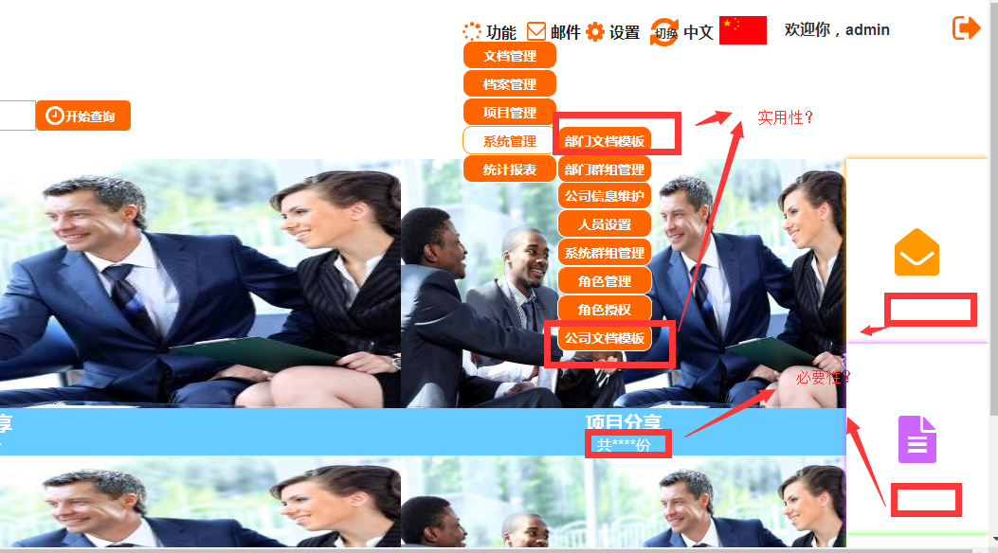 从逻辑上作用并不是很大，不明其意 | 上传模板是上传文件进行填写，方便后期进行搜索 | 文档管理模块 | 经过讨论：此两个模块还是需要的，用于统一设置上传模板。 |  | 植思杰 | 2019-02-25
2 | 公司基本信息修改-背景图 | 低 | 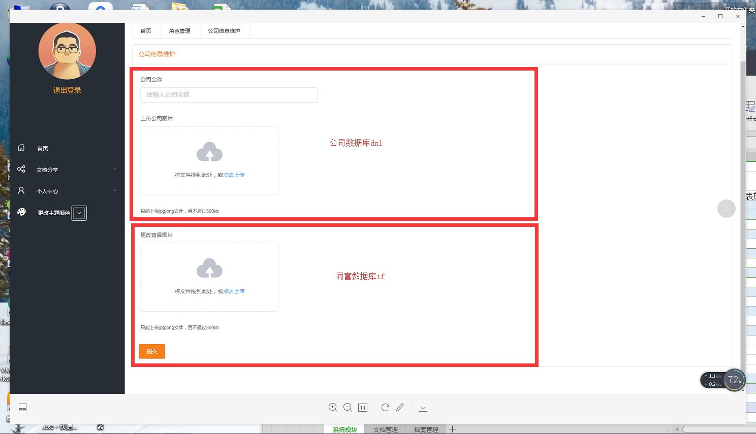 逻辑上两处不应该是同一个接口提交 | 公司的logo修改、登录背景图片的修改 | 系统管理模块 | 选用文件服务器，各个公司的图片名称一致。登录的时候只调一次接口即可 |  | 植思杰 | 2019-02-25
3 | 最小分类设置的修改 | 低 | 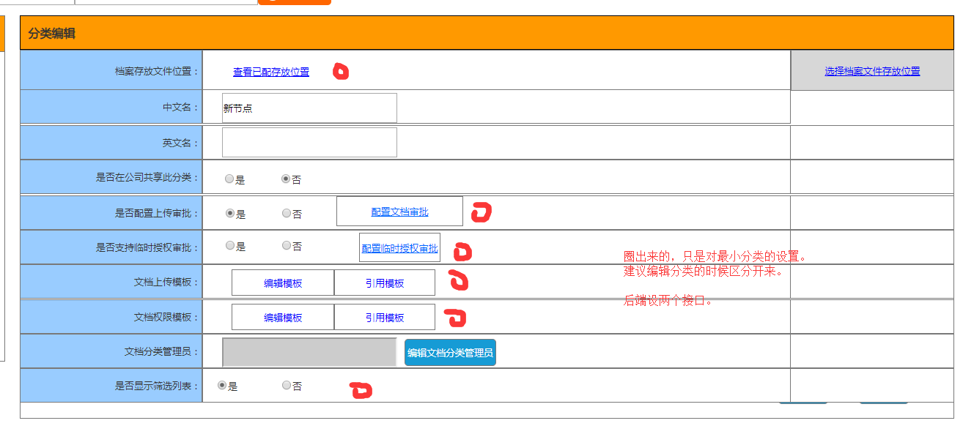 要点到最小分类才出现权限、上传模板、审批等设置。前端的问题 | 最小分类的设置，用于对文件的操作 | 文档管理模块 | 俞志豪说有解决方案。 |  | 植思杰 | 2019-02-25
4 | 上传文件的问题 | 低 | 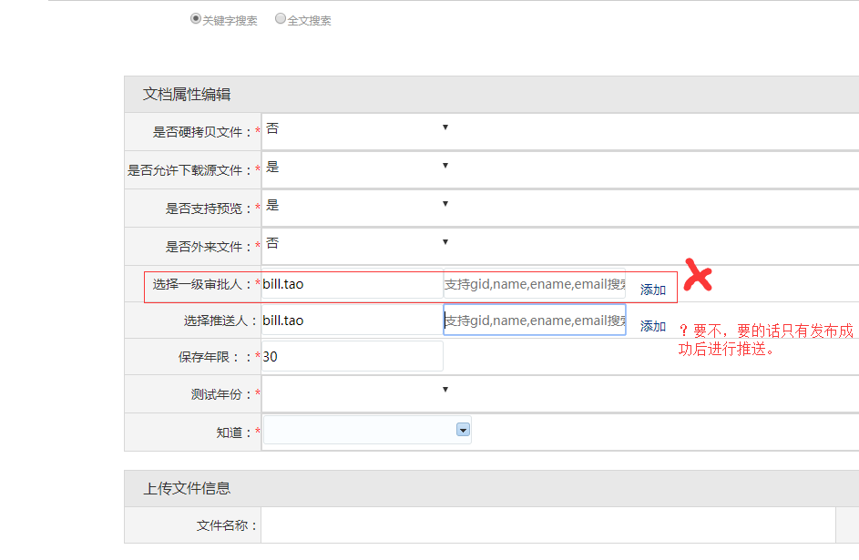 上传文件的问题。审批人可选是否要，推送人是否要 | 文件上传时的操作 | 文档管理模块 | 增加此功能，可以修改审批人（以便审批人不在）。推送功能需要，上传后推送给某人查看 |  | 植思杰 | 2019-02-25
5 | 单、多文件上传的问题 | 低 | 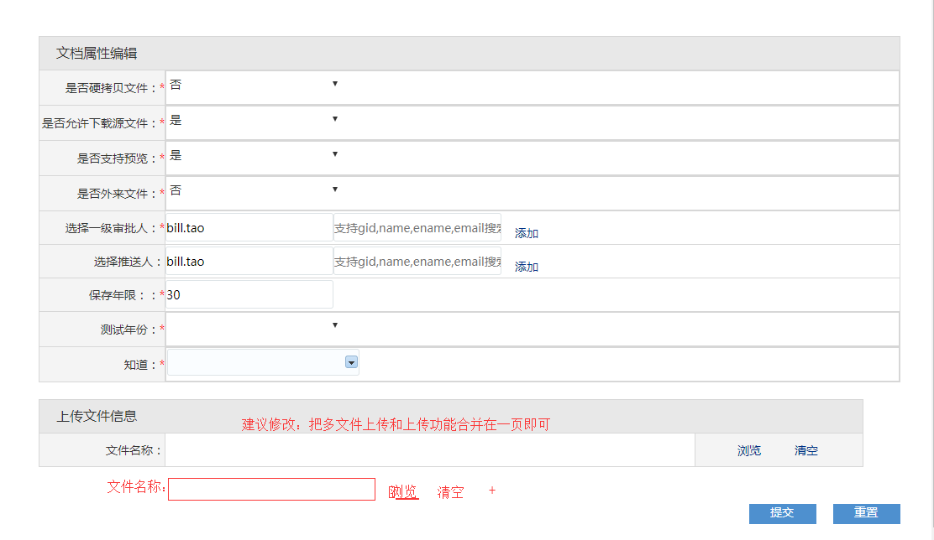 此功能纯属于一个功能，建议合并成一个 | 单文件、多文件上传的操作 | 文档管理模块 | 经讨论应该是合成一个 |  | 植思杰 | 2019-02-25
6 | 文件作废后恢复 | 低 | 延锋的作废是不可以再恢复 | 文件的维护功能 | 文档管理模块 | 经讨论，我们是要一个作废后恢复功能，并且作废需要审批 |  | 植思杰 | 2019-02-25

